Sohbet Başlatıcılar
AutoRepl Instagram Chatbot
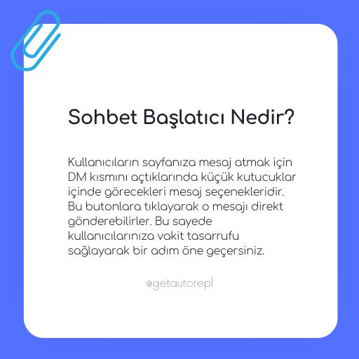
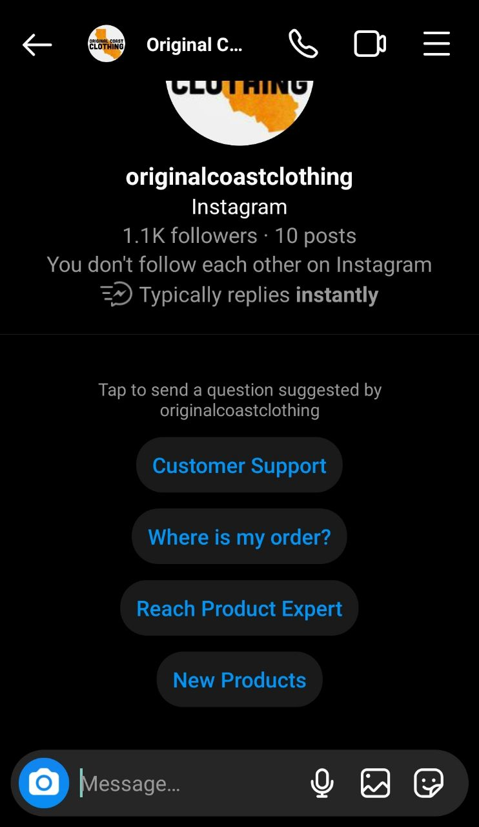
Sohbet Başlatıcılar
1 | Fiyat nedir?
2 | Telefon numaranız nedir?
3 | İade var mı?
4 | Siparişimin durumunu öğrenebilir miyim?

Kaydet

